상품제안서
K2 2026년 정품 2X밴더 UV차단 무봉제 국내산 쿨토시 | 상품코드: S41152

 |  |  |  |  |  |  | 02-713-8555 | www.synergygift.co.kr
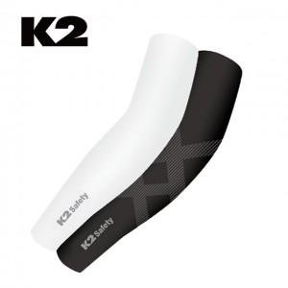

【상세/제작정보】 | <p><span style="font-size: 14pt;">※ 종이케이스+포장지포장 진행 희망시 별도 문의 바랍니다.</span></p><p>&nbsp;</p><p><span style="font-size: 14pt;">※ 기본수량 미만 발주 진행시 별도 문의 바랍니다.</span></p><p><span style="font-size: 14pt;">※ 운임비 별도 발생 됩니다.</span></p>

【인쇄/포장옵션】 | 스티커, 라벨스티커 / OPP(비닐)

【공급단가】 | 수량 | 50~ | 100~ | 300~ | 1,000~ | 5,000~
*VAT별도 | 화이트 | 6,150원 | 5,900원 | 5,650원 | 5,400원 | 5,200원
 | 블랙 | 6,150원 | 5,900원 | 5,650원 | 5,400원 | 5,200원

【상품 URL】 | https://www.synergygift.co.kr:443/src/goods_detail.php?gdno=41152

